mkt
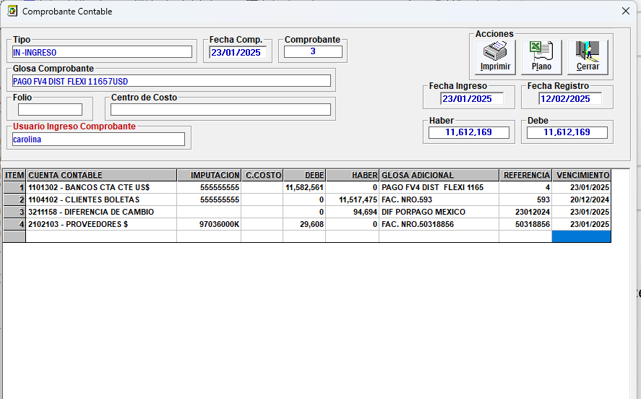
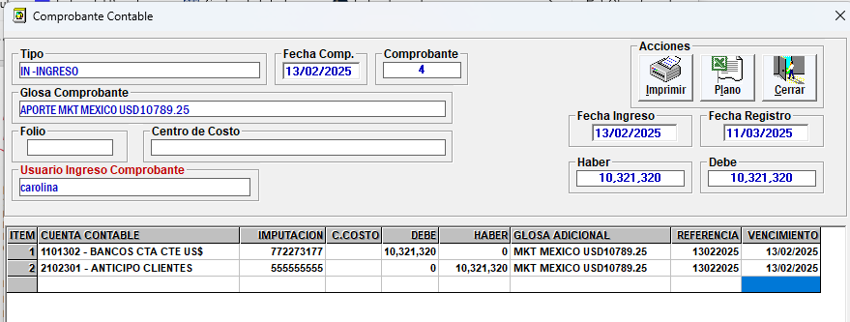
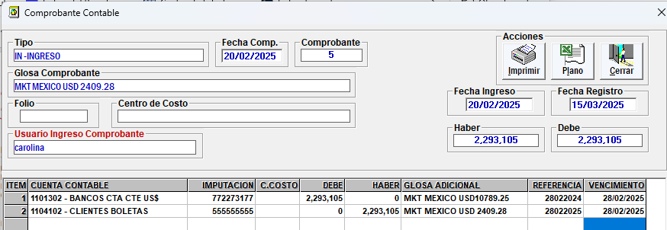
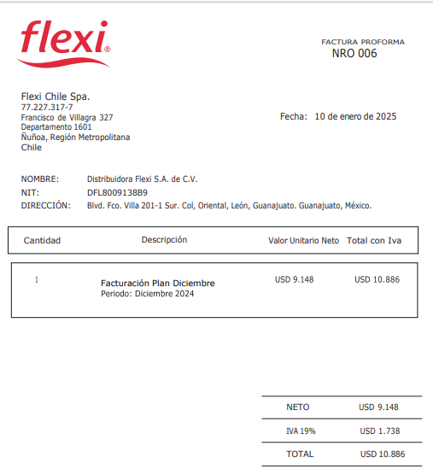
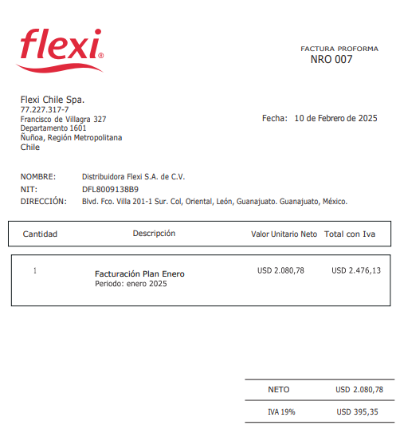
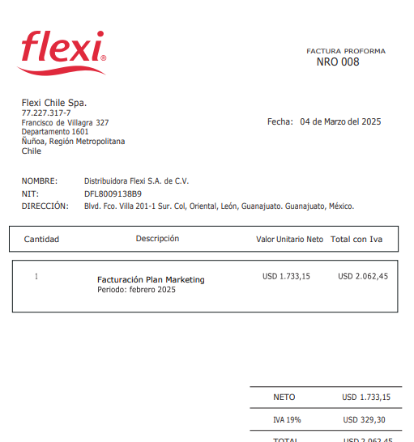
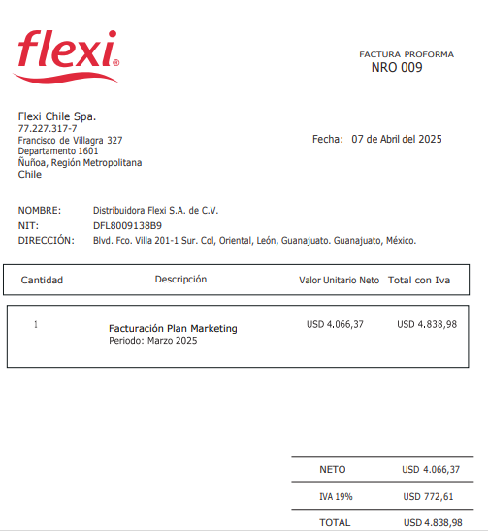

ASIENTO AUTOMATICO SIAL
febrero
CLIENTES | 2,399,364
VENTAS |  | 2,016,272
IVA |  | 383,092
marzo
CLIENTES | 1,965,746
VENTAS |  | 1,651,887
IVA |  | 313,859

planilla Rodrigo
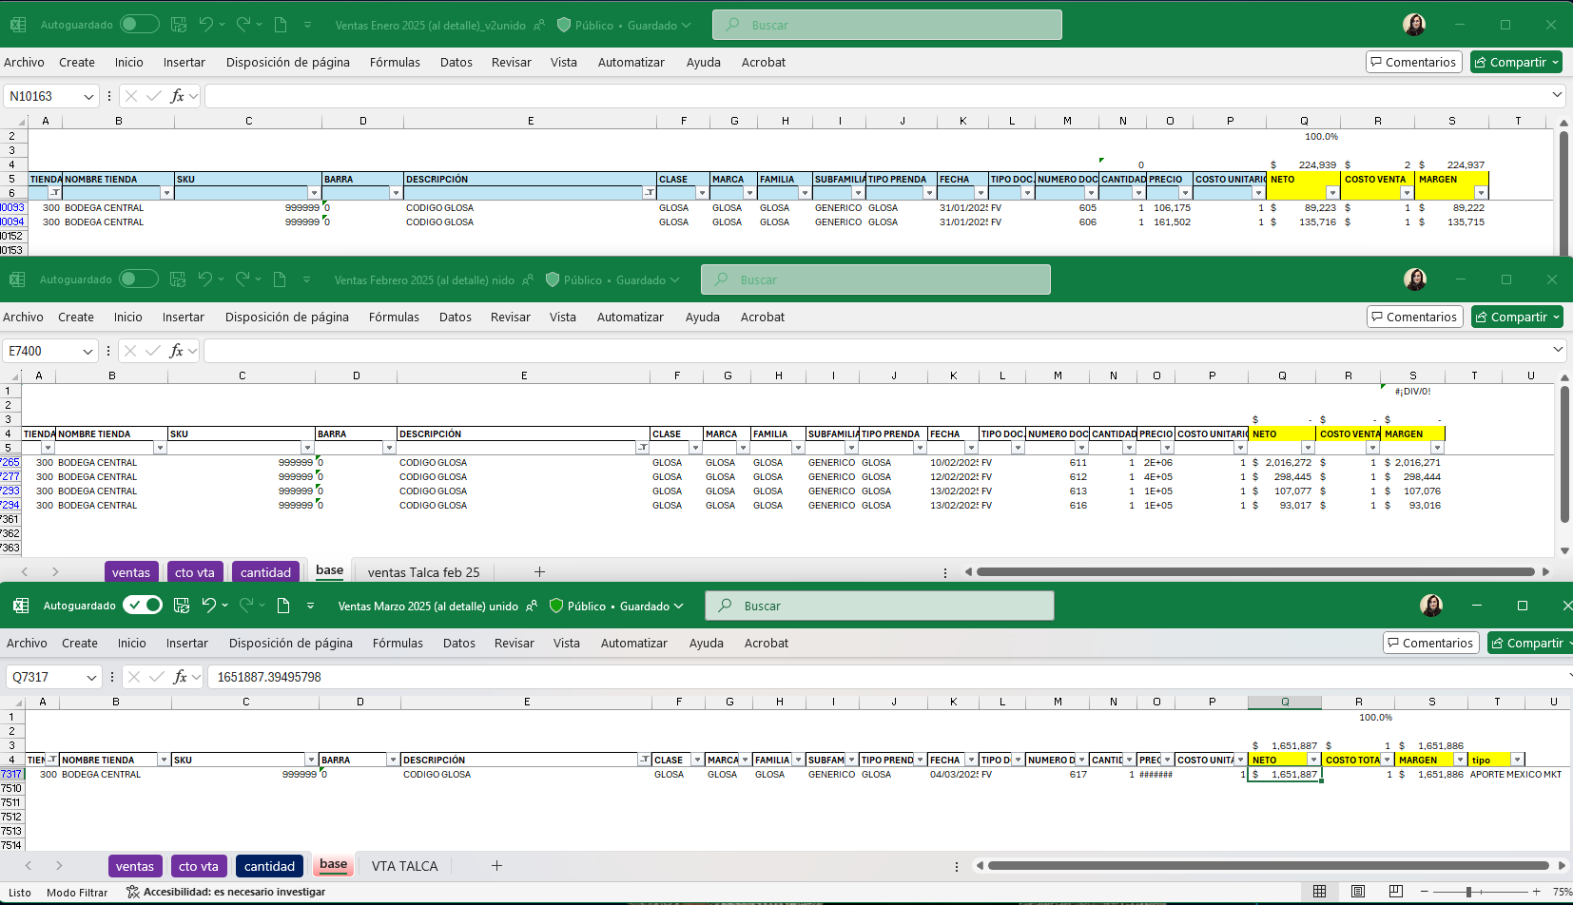

224,939

2,514,807

1,651,886

